注文書
第２回 U‐１２ 九州小学生ハンドボール大会 記念ウェア注文書

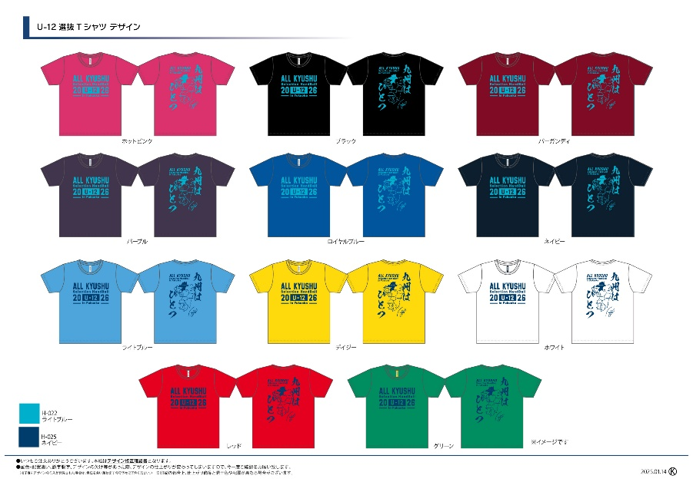
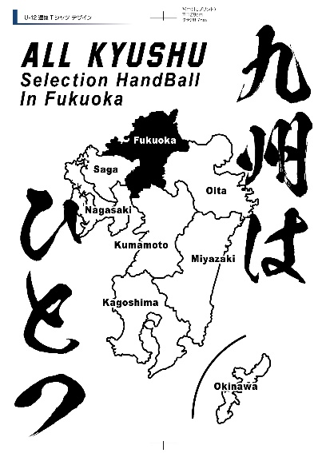

（デザイン記載していませんが長袖シャツもご注文出来ます）
カラー/サイズ |  |  | Ｓ | Ｍ | Ｌ | ＬＬ |  | ３Ｌ |  |  | 合計
半袖ドライシャツ （￥２,０００） |  | ホットピンク |  |  |  |  |  |  |  |  | 0
 |  | ブラック |  |  |  |  |  |  |  |  | 0
 |  | バーガンディ |  |  |  |  |  |  |  |  | 0
 |  | パープル |  |  |  |  |  |  |  |  | 0
 |  | ロイヤルブルー |  |  |  |  |  |  |  |  | 0
 |  | ネイビー |  |  |  |  |  |  |  |  | 0
 |  | ライトブルー |  |  |  |  |  |  |  |  | 0
 |  | デイジー |  |  |  |  |  |  |  |  | 0
 |  | ホワイト |  |  |  |  |  |  |  |  | 0
 |  | レッド |  |  |  |  |  |  |  |  | 0
 |  | グリーン |  |  |  |  |  |  |  |  | 0
長袖ドライシャツ （￥２,４００） |  | ホットピンク |  |  |  |  |  |  |  |  | 0
 |  | ブラック |  |  |  |  |  |  |  |  | 0
 |  | バーガンディ |  |  |  |  |  |  |  |  | 0
 |  | パープル |  |  |  |  |  |  |  |  | 0
 |  | ロイヤルブルー |  |  |  |  |  |  |  |  | 0
 |  | ネイビー |  |  |  |  |  |  |  |  | 0
 |  | ライトブルー |  |  |  |  |  |  |  |  | 0
 |  | デイジー |  |  |  |  |  |  |  |  | 0
 |  | ホワイト |  |  |  |  |  |  |  |  | 0
 |  | レッド |  |  |  |  |  |  |  |  | 0
 |  | グリーン |  |  |  |  |  |  |  |  | 0
選抜県名 | 男・女 |  |  | 半袖シャツ ￥２,０００× |  |  | 0 | 枚 | ＝ | ¥0
代表者氏名 |  |  |  | 長袖シャツ ￥２,４００× |  |  | 0 | 枚 | ＝ | ¥0
連絡先（携帯） |  |  |  | 合計金額 |  |  |  | ¥0

【ご注文方法】
注文書にご記入の上、下記メールアドレスへ送信ください。
E-mail： tossinter@nifty.com |  |  |  |  | ご注文期限 ： １月３１日（土）

・商品は当日久留米アリーナ内、出店業者（ヒートスポーツブース）にてお渡しします。 |  |  |  |  | お問い合わせ先 ： トスインターナショナル株式会社
・締切後の追加注文も出来ますが、大会にお渡し出来ない可能性がございます。
・受注生産の為、変更、キャンセルはできませんのでご了承ください。 |  |  |  |  | ＴＥＬ：０９６-２８８-２８９１ 担当：加藤

